1. BOM
BOM LIST
EQUIPMENT : |  |  |  |  |  |  |  |  |  | 검 토 |  |  | 승 인
MODEL CODE :
작 성 일 자 :
부서(팀)//작성자 : 설계팀 /

PART CODE | REV. NO | DESCRIPTION | MATERIAL | SPECIFICATION | SURFACE TREATMENT | UNIT PRICE | TOTAL PRICE | TOTAL PRICE (부가세 포함) | MAKER | QT'Y | P/O 현황 |  |  | REMARK (구매업체)
 |  |  |  |  |  |  |  |  |  |  | 1차 | 2차 | 3차

Z-ORING-AN153 |  | O-RING(ID:88.57, t:2.62) | KALREZ | AN153/KALREZ | - | 1,000 | 5,000 | 5500 | KSM | 5 |  |  |  | 이니써트

2. 부품 배치도
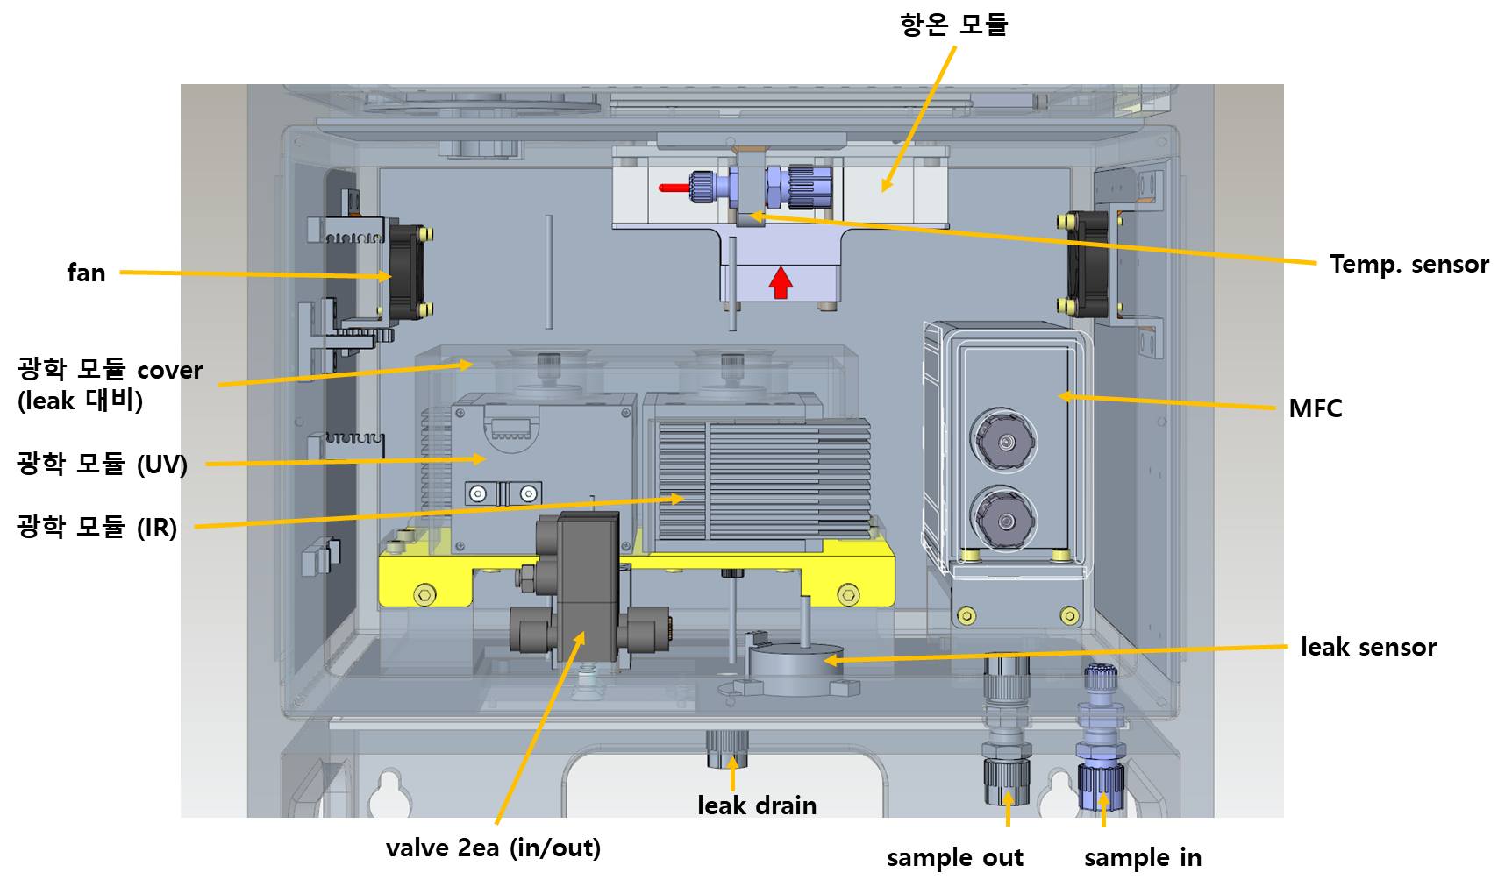
2. 부품배치도

ex) PJT : Nu-2000

3. SW 운용 시퀀스
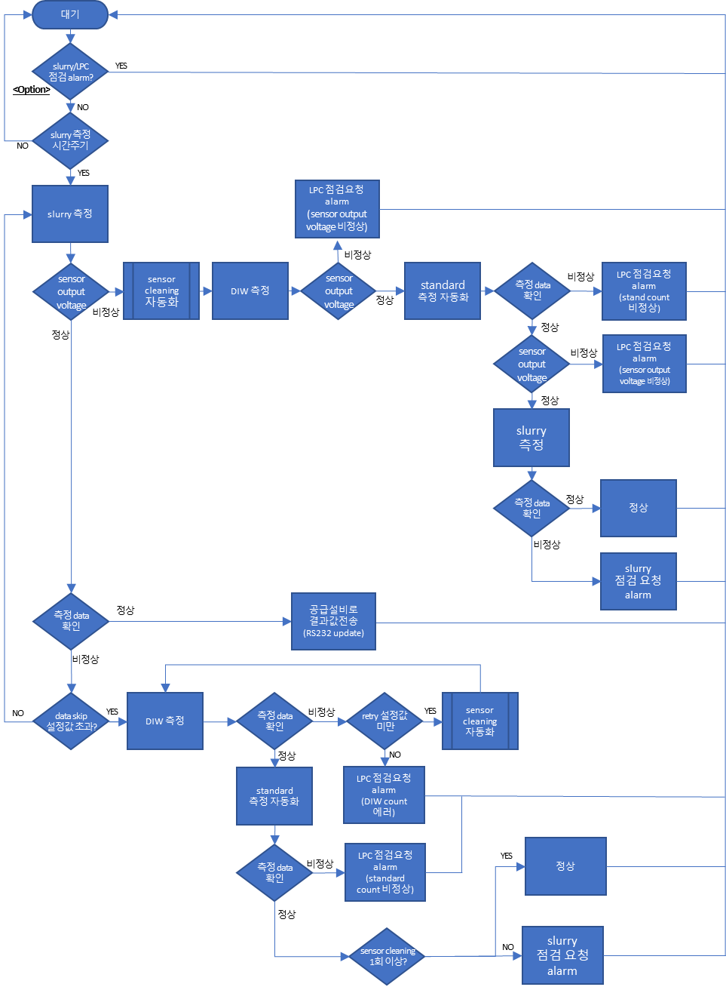
3. SW 운용 시퀀스

ex) PJT : sigma-1000

4. 설계도면(기구, 회로, 전장)
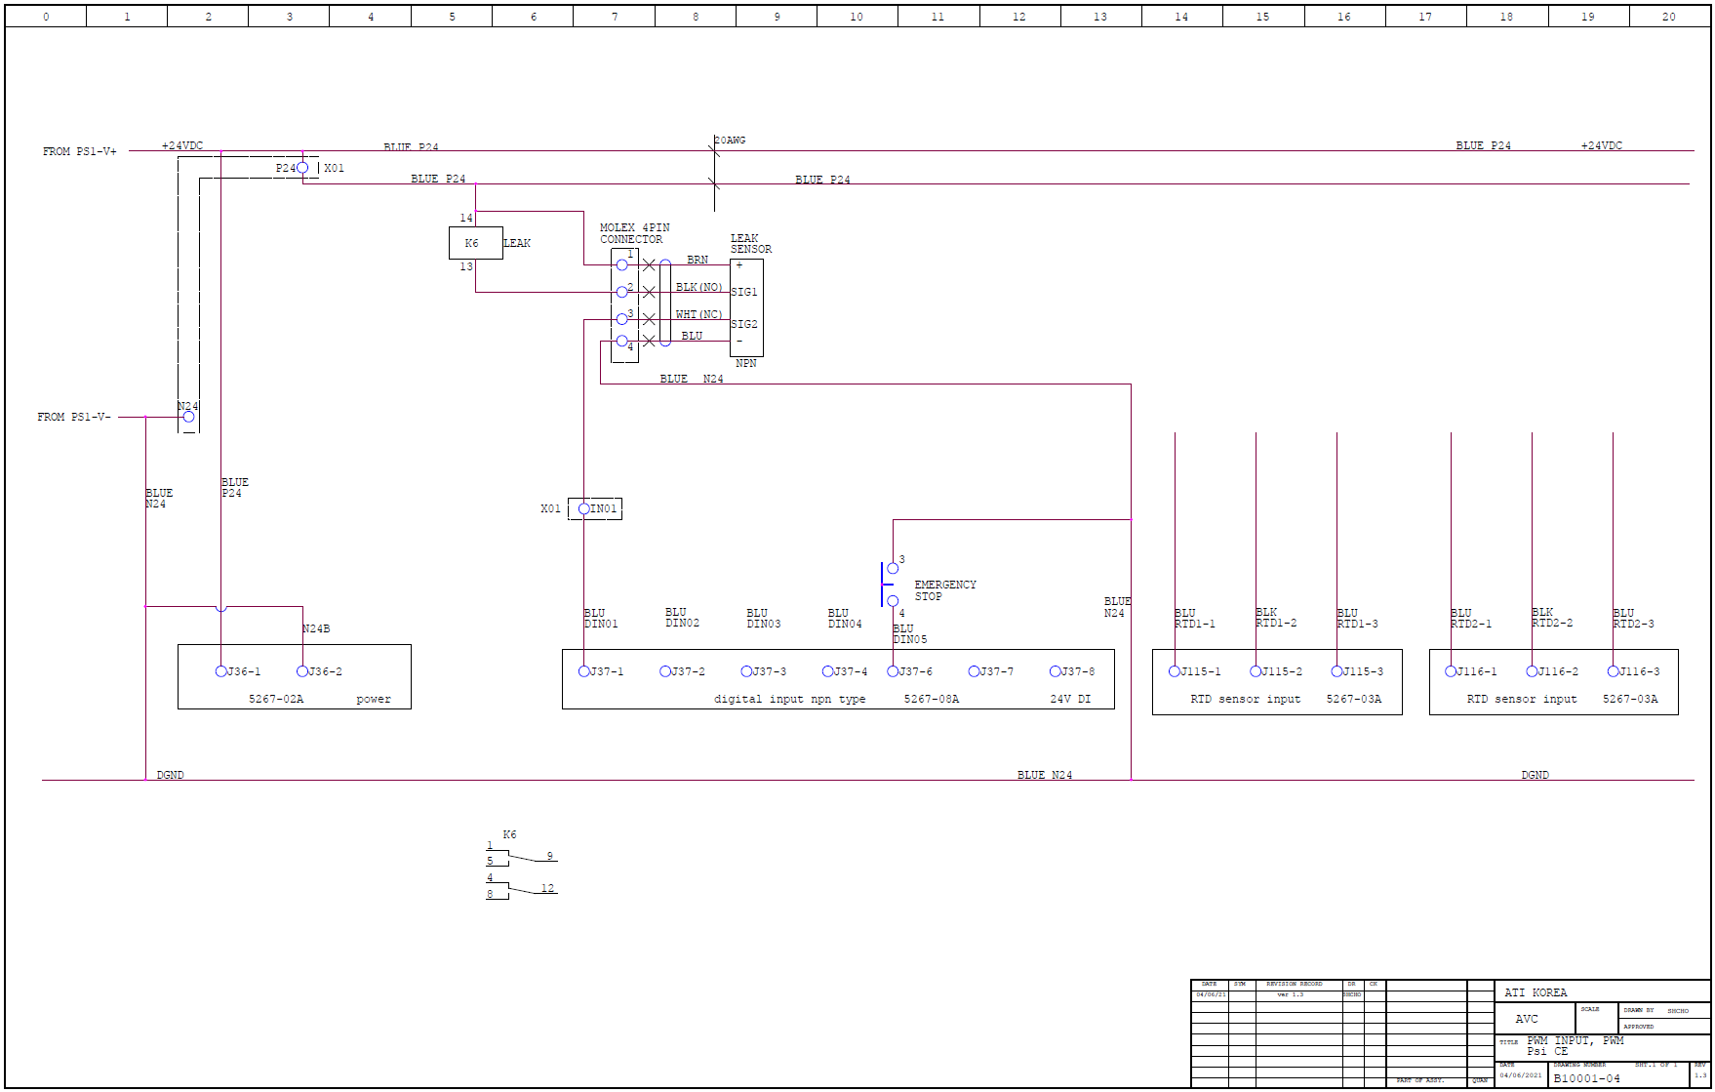
4. 설계도면 (기구, 회로, 전장)

ex) PJT : psi-3000, Nu-2000

 | - 기구
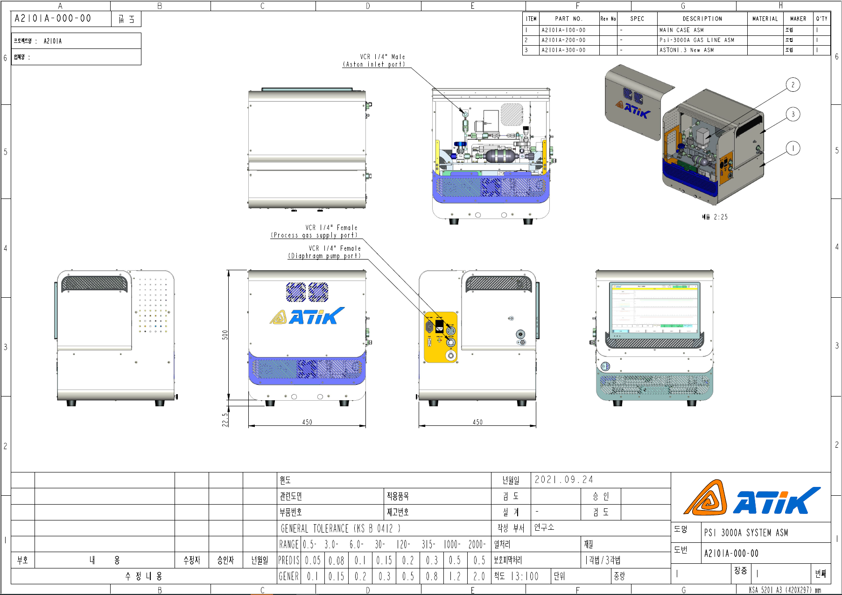

 | - 회로
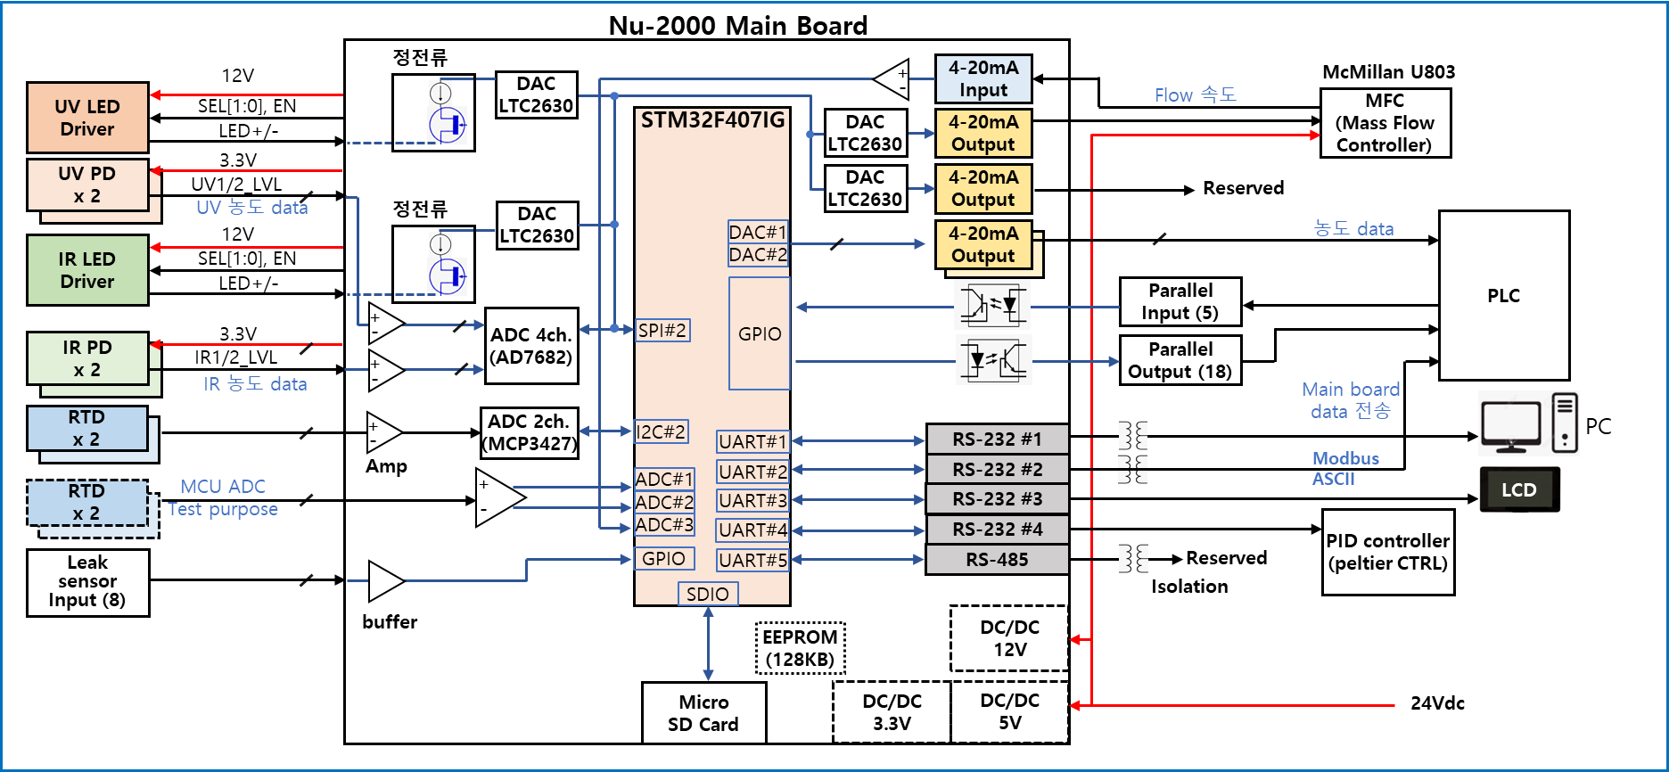

 | - 전장

5. Firmware
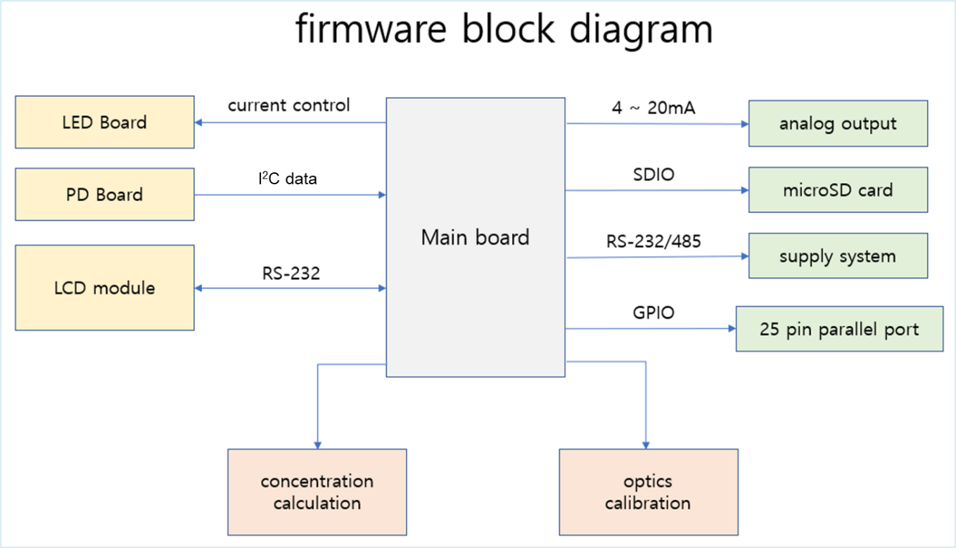
5. firmware

ex) PJT : Nu-2000

6. SW 프로그램
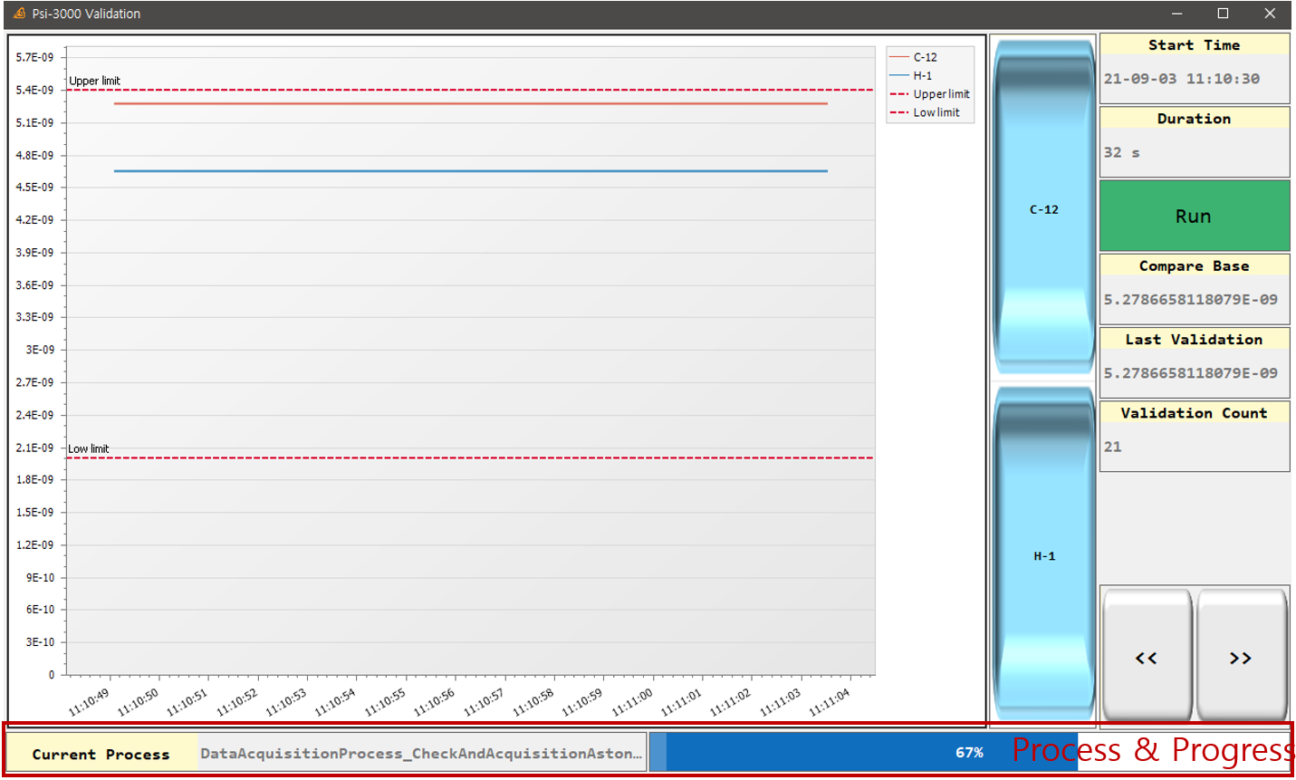
6. SW 프로그램

ex) PJT : Psi-3000 S/W 구성도

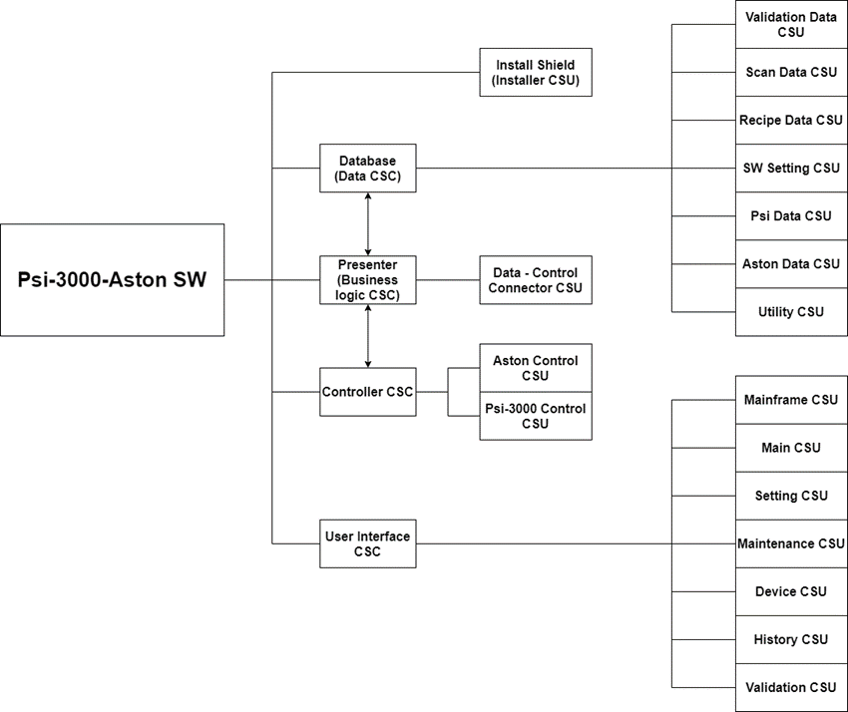

 | - UI (ex: Psi-3000)

7. 부품구매요청서
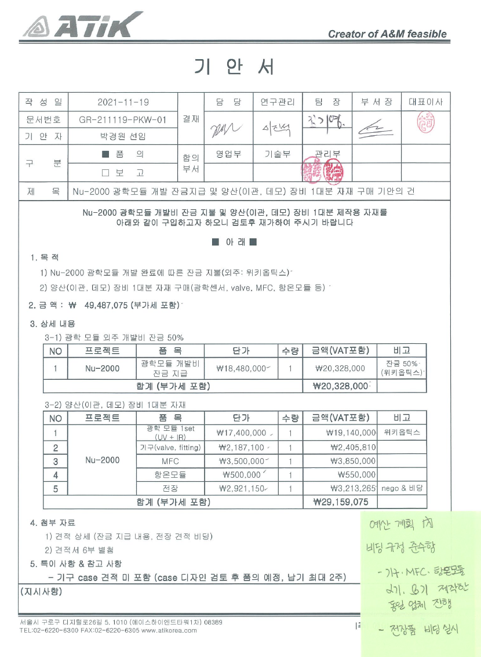
7. 부품구매요청서

ex) 기안서 대체 (ex: Nu-2000)

8. 테스트 계획서 - 보고서
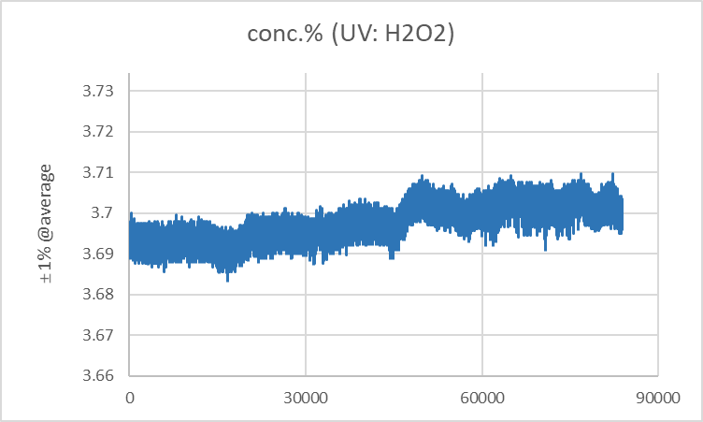
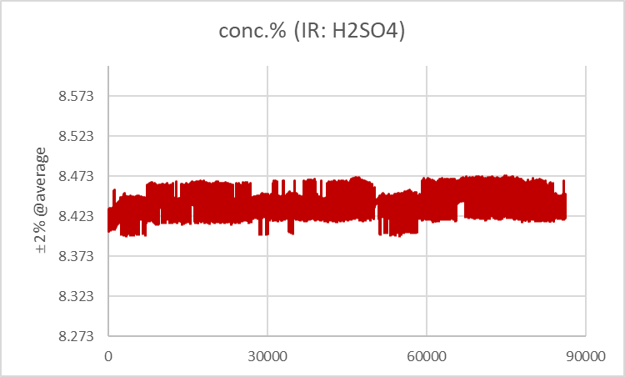
8. 테스트 계획서/보고서

ex) PJT : Nu-2000

 | - 테스트 계획서

1. 농도 detection : target concentration detect 확인 및 cal. curve 작성

Calibration : H₂O₂ 및 H₂SO₄ 농도별 샘플 제조 및 calibration curve 작성 (R² : 0.999 이상)

2. 온도 테스트 : sample/room temperature 변화 테스트
sample temperature : 20~30℃ (2℃ 간격)
room temperature(항온챔버) : 18~32℃ (2℃ 간격)
온도별 data 정리

3. 공정 테스트 : 3-1) 유량, 3-2) spike 테스트, 3-3) bubble 테스트
3-1) 유량 테스트(Flow rate) : 10 ~ 50ml/min (horiba 가동 조건)
3-2) Spike test : H₂O₂ 3.7% ± 0.3% / H₂SO₄ 8.5% ± 0.5% 개별 spike test 진행 및 반응성 확인
3-3) bubble test : bubble 주입, data 변화(hunting) 확인

4. long-term 테스트

Data 모니터링 (> 2 weeks )
재현성 확인 ( dev%, ≤ ±2%@display value)

5. 테스트 schedule
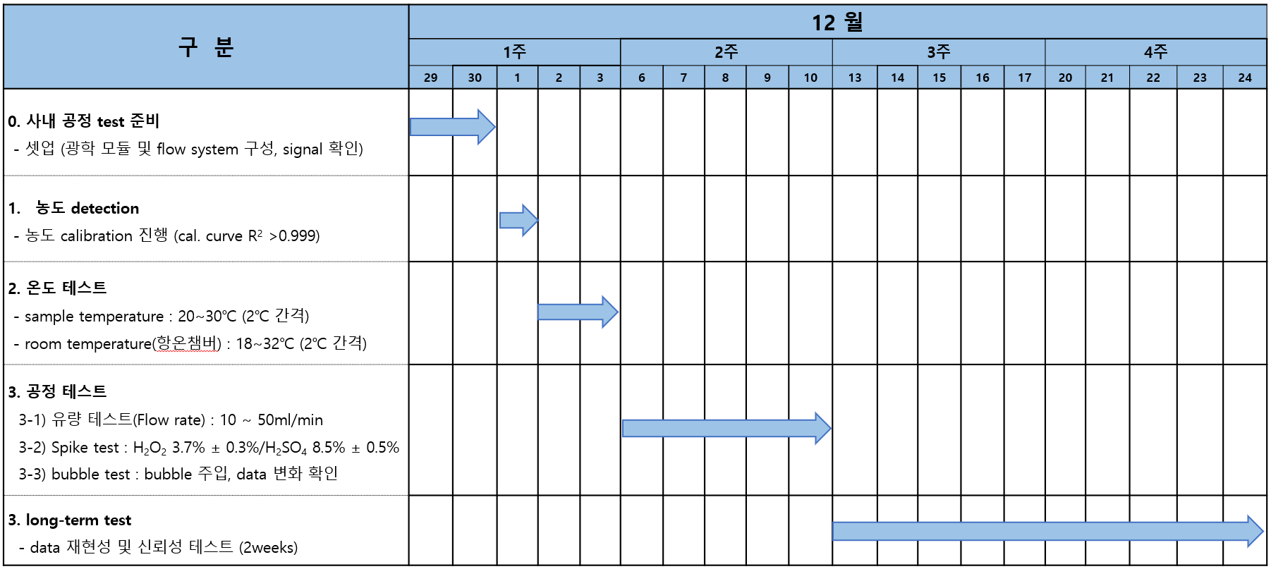

 | - 테스트 보고서

 | - long term test - air (72h)
 | : spec. in, UV : 0.0633%, IR : 0.0262% (기준 spec. : RSD UV ≤ 0.1%, IR ≤ 0.2%)
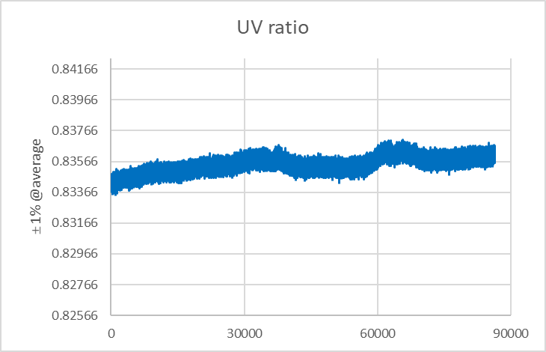
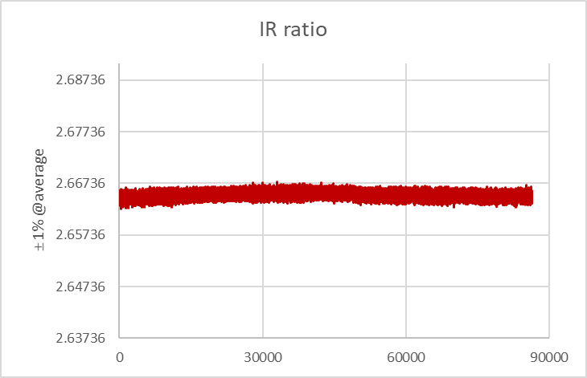

 | - long term test - DSP (72h)
 | : spec. in, UV : 0.122%, IR : 0.139% (기준 spec. : RSD UV ≤ 1%, IR ≤ 2%)

9. 회의록
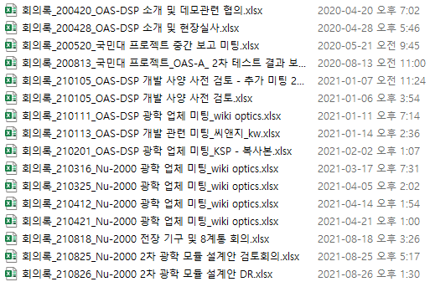
9. 회의록

ex) PJT : Nu-2000

 | No. | 회의 일자 | 회의 주제 | 참석자 | 비고

